상품제안서
[플레이고] N650 미니 큐브 TWS 블루투스 이어폰 1P | 상품코드: F31264

 |  |  |  |  |  |  | 02-412-0044 | www.easy1.co.kr
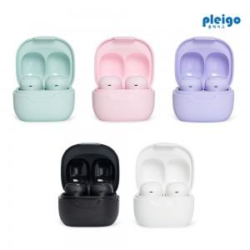

【상세/제작정보】 | 1박스 입수 수량 - 80개

【인쇄/포장옵션】 | 레이저, 풀칼라 / 포장지포장

【공급단가】 | 수량 | 100~ | 300~ | 500~ | 1,000~ | 3,000~
*VAT별도 | 단가 | 10,360원 | 10,190원 | 9,930원 | 9,750원 | 9,490원

【상품 URL】 | https://easy1.co.kr:443/src/goods_detail.php?gdno=31264

